Bugs
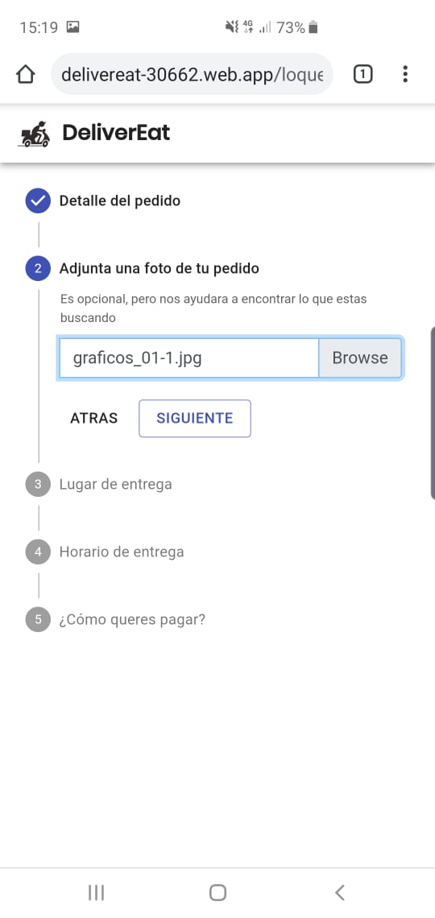
ID del Bug | TC asociado | Fecha de Creación | Descripción | Pasos para reproducirlo | Severidad | Prioridad | Estado

1 | 1, 2, 3, 4, 5, 6, 7, 8,9,10,11,12,13,14,15 | 2019-10-15 | No posee los campos para ingresar la dirección del comercio a donde buscar el pedido. | 1- El solicitante selecciona la opción "Lo que sea". 2- El solicitante ingresa el detalle del pedido = "Auriculares Sony MDR-E9LP Negro". 3- No se muestra campo para ingresar la calle del comercio. 4- No se muestra campo para ingresar número". 5- No se muestra lista para seleccionar la ciudad. | Critico | Alta | Creado
2 | 1, 2, 3, 4, 5, 6, 7, 8,9,10,11,12,13,14,15 | 2019-10-15 | Las ciudades no son seleccionables ni están precargadas. | 1- El solicitante selecciona la opción "Lo que sea". 2- El solicitante ingresa el detalle del pedido = "Auriculares Sony MDR-E9LP Negro". 3- El solicitante ingresa del domicilio de entrega la calle = "Tucumán". 4- El solicitante ingresa del domicilio de entrega el número = "172". 5 - No se muestra lista para seleccionar la ciudad. | Menor | Media | Creado
3 | 11 | 2019-10-15 | Muestra que solo se aceptan tarjetas visa pero permite confirmar el pedido con tarjetas mastercard | 1- Se selecciona la opción "Lo que sea". 2- Se ingresa el detalle del pedido = "Auriculares Sony MDR-E9LP Negro". 3- Se ingresa del comercio la calle = "Obispo Trejo". 4- Se ingresa del comercio número = "410". 5- Se selecciona del comercio la ciudad = "Córdoba". 6- Se ingresa del domicilio de entrega la calle = "Tucumán". 7- Se ingresa del domicilio de entrega el número = "172". 8- Se selecciona del domicilio de entrega la ciudad = "Córdoba". 9- Se selecciona la forma de pago = "Tarjeta VISA". 10- Se ingresa el número de la tarjeta 5455351588543681. 11-Se ingresa el nombre y apellido del titular. 12- Se ingresa fecha de vencimiento de la tarjeta 10/20. 13- Se ingresa CVC 321. 14- Se selecciona tiempo de entrega = "Lo antes posible". 15-Se selecciona la opción "Realizar pedido". | Severo | Alta | Creado
4 | 9 | 2019-10-15 | No valida que la hora de entrega sea posterior a la actual en la fecha/hora de entrega. | 1- Se selecciona la opción "Lo que sea". 2- Se ingresa el detalle del pedido = "Auriculares Sony MDR-E9LP Negro". 3- Se ingresa del comercio la calle = "Obispo Trejo". 4- Se ingresa del comercio número = "410". 5- Se selecciona del comercio la ciudad = "Córdoba". 6- Se ingresa del domicilio de entrega la calle = "Tucumán". 7- Se ingresa del domicilio de entrega el número = "172". 8-Se selecciona del domicilio de entrega la ciudad = "Córdoba". 9-Se selecciona la forma de pago = "Efectivo". 10- Se ingresa el valor a abonar en efectivo = "350". 11- Se ingresa fecha y hora de entrega 15/10/2019 12:15. | Menor | Media | Creado
5 | 5 | 2019-10-15 | El mapa interactivo representa la dirección de entrega, y debería ser para el del comercio. | 1- Se selecciona la opción "Lo que sea". 2- Se ingresa el detalle del pedido = "Auriculares Sony MDR-E9LP Negro". 3- Se ingresa del domicilio del comercio la calle = "Obispo Trejo".4-Se ingresa del domicilio del comercio el número = "410".5-Se ingresa del domicilio del comercio la ciudad = "Córdoba"5.En el mapa interactivo se marca la ubicación del domicilio de entrega en la calle = "Tucumán", número = "172",ciudad = "Córdoba". | Menor | Baja | Creado
6 | 10,11,12 | 2019-10-15 | Muestra que la tarjeta es inválida con la fecha vencida, pero permite confirmar el pedido | 1- Se selecciona la opción "Lo que sea". 2- Se ingresa el detalle del pedido = "Auriculares Sony MDR-E9LP Negro". 3- Se ingresa del comercio la calle = "Obispo Trejo". 4- Se ingresa del comercio número = "410". 5- Se selecciona del comercio la ciudad = "Córdoba". 6- Se ingresa del domicilio de entrega la calle = "Tucumán". 7- Se ingresa del domicilio de entrega el número = "172". 8- Se selecciona del domicilio de entrega la ciudad = "Córdoba". 9- Se selecciona la forma de pago = "Tarjeta VISA". 10- Se ingresa el número de la tarjeta 4540 8200 6944 1569. 11- Se ingresa el nombre y apellido del titular. 12- Se ingresa fecha de vencimiento de la tarjeta 10/09 (inválida). 13- Se ingresa CVC 321. 14- Se selecciona tiempo de entrega = "Lo antes posible". 15- Se selecciona la opción "Realizar pedido". | Severo | Alta | Creado
7 | 13 | 2019-10-15 | No valida que el monto en efectivo no sea <= 0 | 1- Se selecciona la opción "Lo que sea". 2- Se ingresa el detalle del pedido = "Auriculares Sony MDR-E9LP Negro". 3- Se ingresa del comercio la calle = "Obispo Trejo". 4- Se ingresa del comercio número = "410". 5- Se selecciona del comercio la ciudad = "Córdoba". 6- Se ingresa del domicilio de entrega la calle = "Tucumán". 7- Se ingresa del domicilio de entrega el número = "172". 8- Se selecciona del domicilio de entrega la ciudad = "Córdoba". 9- Se selecciona la forma de pago = "Efectivo". 10- Se ingresa el valor a abonar en efectivo = "0". | Menor | Media | Creado
8 | 10 | 2019-10-15 | El sistema muestra un mensaje que solo se acepta Visa pero permite confirmar el pedido | 1- Se selecciona la opción "Lo que sea". 2- Se ingresa el detalle del pedido = "Auriculares Sony MDR-E9LP Negro". 3- Se ingresa del comercio la calle = "Obispo Trejo". 4- Se ingresa del comercio número = "410". 5- Se selecciona del comercio la ciudad = "Córdoba". 6- Se ingresa del domicilio de entrega la calle = "Tucumán". 7- Se ingresa del domicilio de entrega el número = "172". 8- Se selecciona del domicilio de entrega la ciudad = "Córdoba". 9- Se selecciona la forma de pago = "Tarjeta VISA". 10- Se ingresa el número de la tarjeta 1111222233334444. 11-Se ingresa el nombre y apellido del titular. 12- Se ingresa fecha de vencimiento de la tarjeta 10/20. 13- Se ingresa CVC 321. 14- Se selecciona tiempo de entrega = "Lo antes posible". 15-Se selecciona la opción "Realizar pedido". | Severo | Alta | Creado
9 | 14 | 2019-10-15 | El sistema no valida que la imagen sea < 5mb. | 1-Se selecciona la opción "Lo que sea". 2- Se ingresa el detalle del pedido = "Auriculares Sony MDR-E9LP Negro". 3-Se adjunta una imagen JPG de 5,21mb. | Menor | Baja | Creado

Imagen BUG ID 1 |  |  | Imagen BUG ID 2
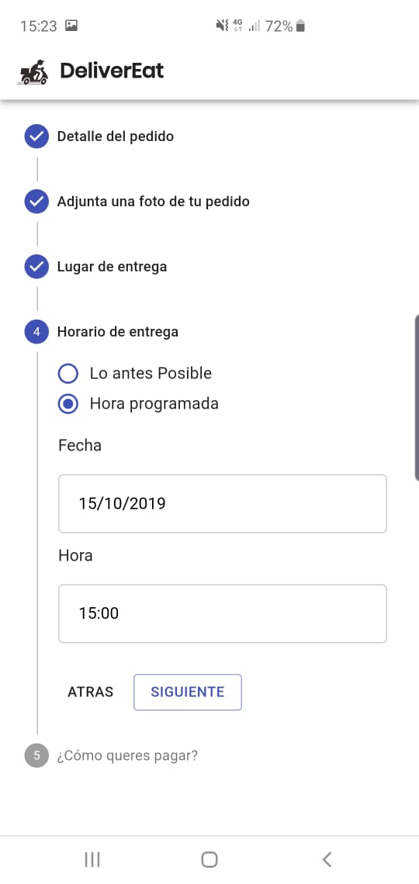
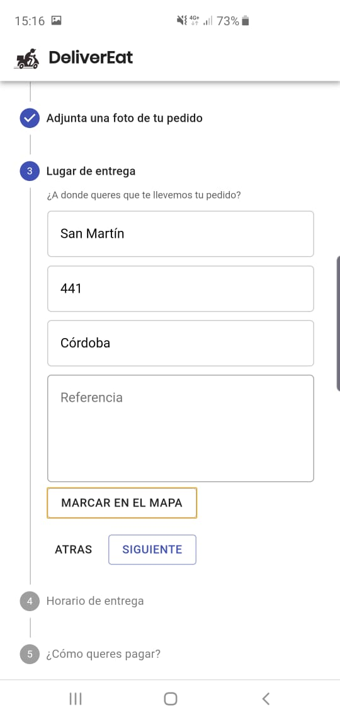
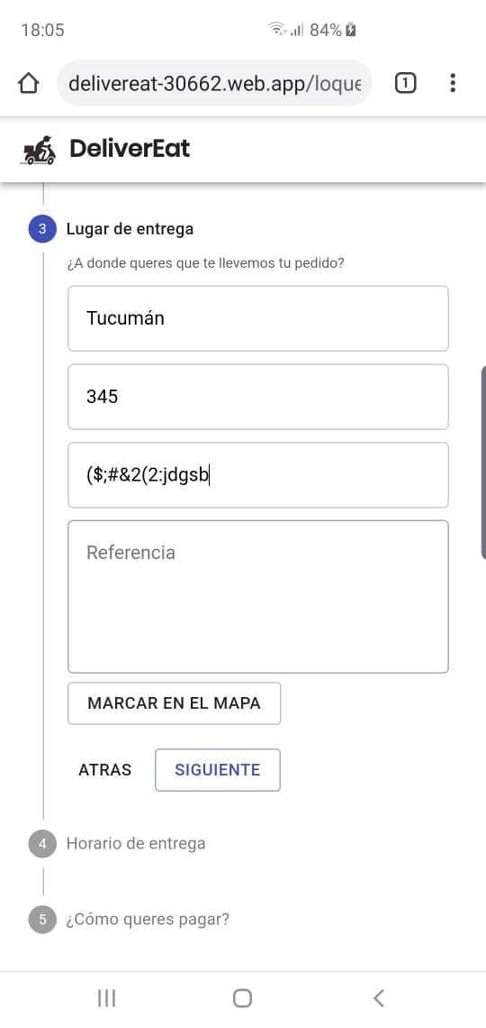

Imagen BUG ID 3 |  |  | Imagen BUG ID 4
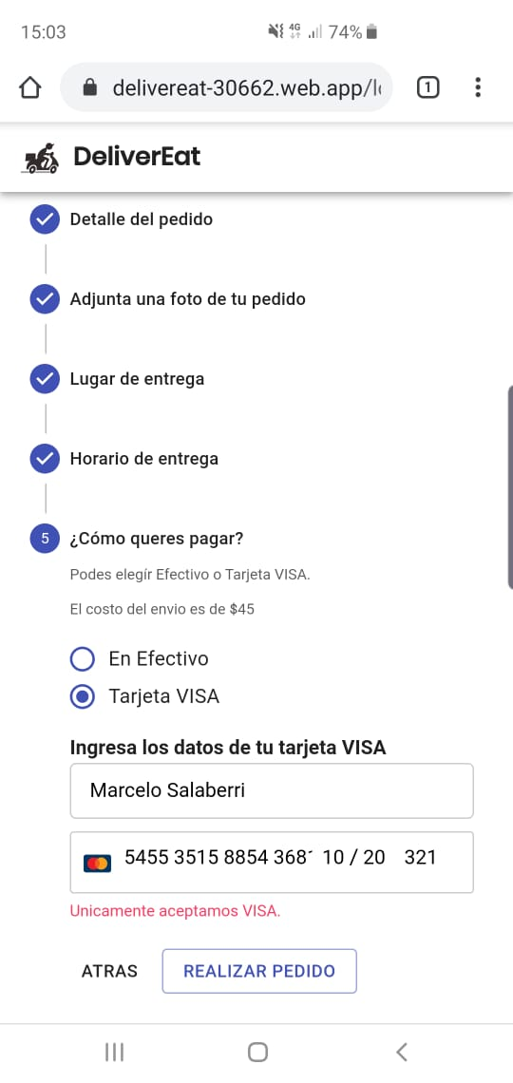

Imagen BUG ID 5 |  |  | Imagen BUG ID 6
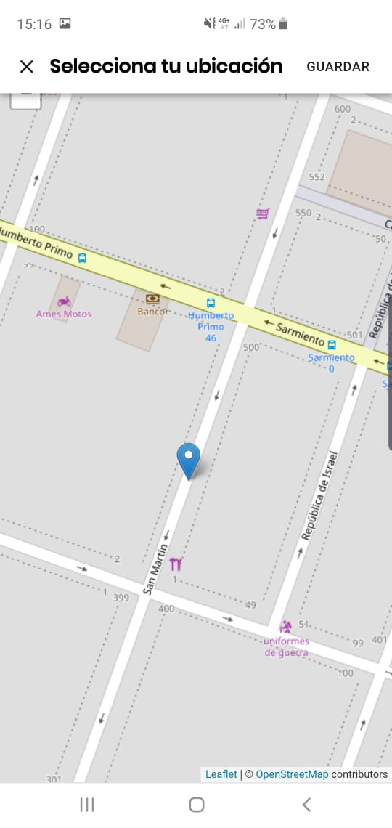
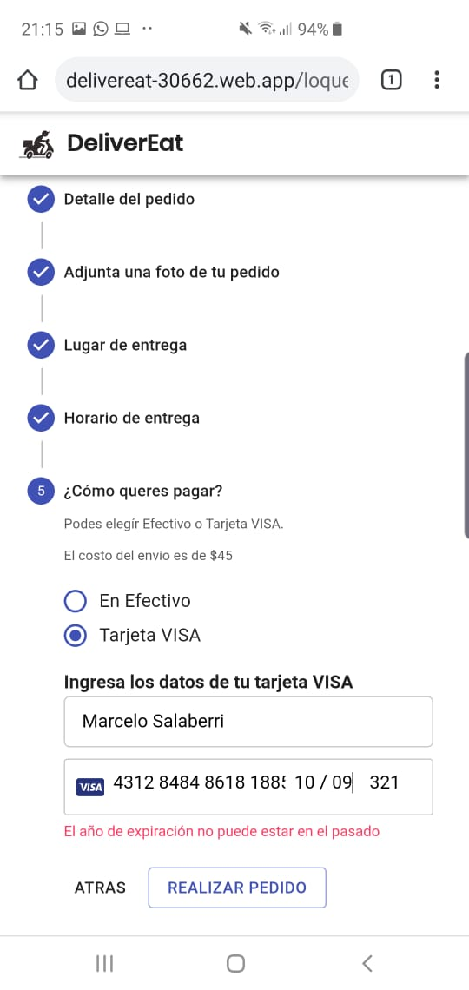

Imagen BUG ID 7 |  |  | Imagen BUG ID 8
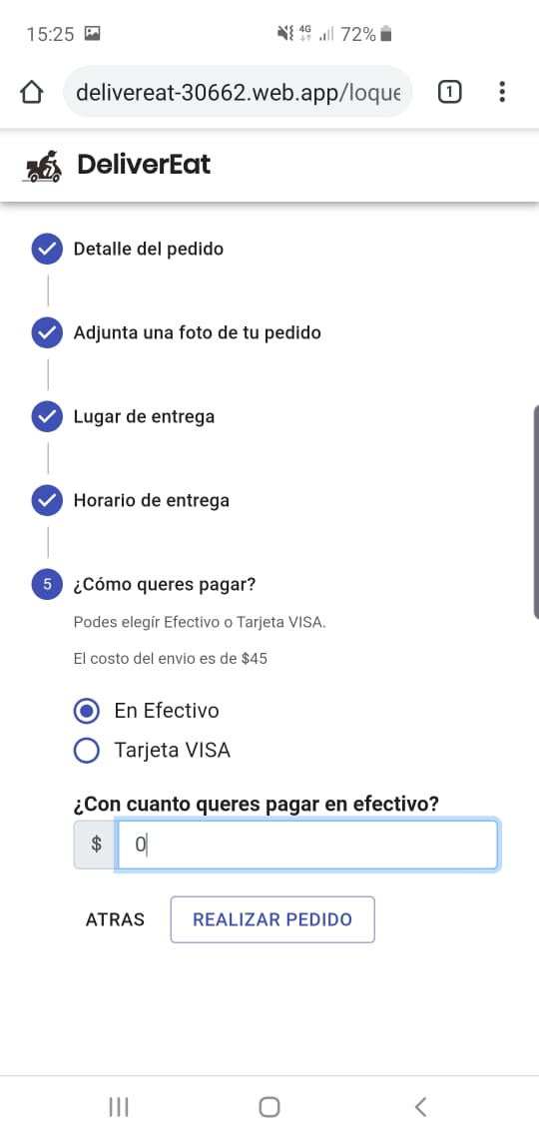
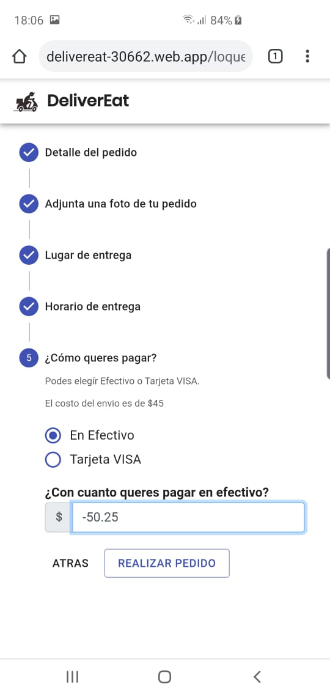
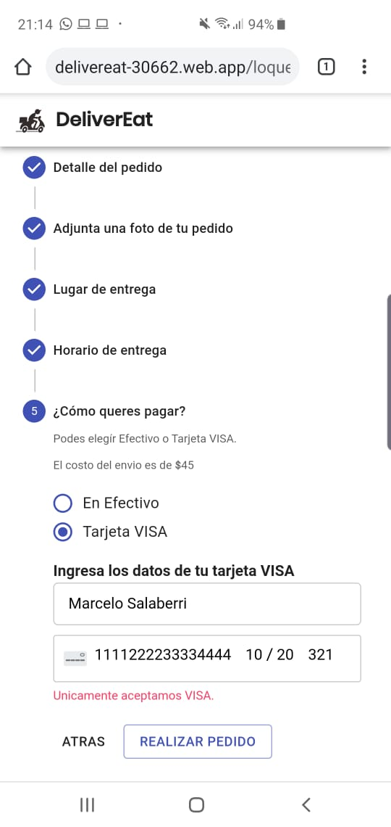

 | Imagen BUG ID 9

